Data
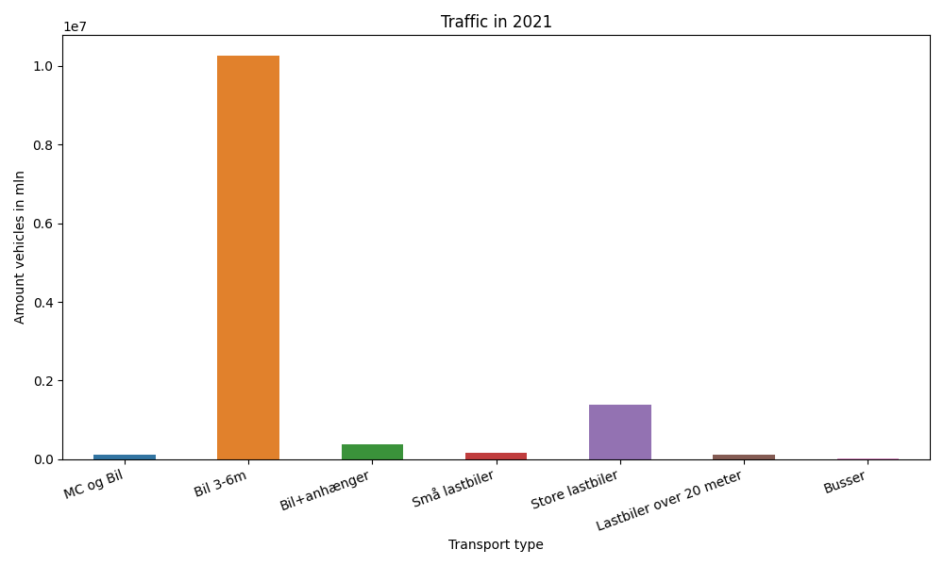
År | Måned | MC og Bil | Bil 3-6m | Bil+anhænger | Små lastbiler | Store lastbiler | Lastbiler over 20 meter | Busser | Total
2021 | 12 | 5201 | 817829 | 18979 | 11026 | 108994 | 8905 | 2020 | 972954
2021 | 11 | 6787 | 889795 | 25518 | 12729 | 125340 | 10279 | 2568 | 1073016
2021 | 10 | 7814 | 1028870 | 31372 | 13556 | 116370 | 9779 | 3216 | 1210977
2021 | 9 | 14639 | 1045694 | 37173 | 15974 | 120655 | 10289 | 3659 | 1248083
2021 | 8 | 13578 | 1147168 | 53428 | 19843 | 112692 | 9756 | 3098 | 1359563
2021 | 7 | 11906 | 1142612 | 59580 | 17335 | 107058 | 9022 | 1953 | 1349466
2021 | 6 | 13870 | 967878 | 36956 | 14196 | 126672 | 10669 | 2325 | 1172566
2021 | 5 | 10964 | 873112 | 33091 | 11668 | 118079 | 10011 | 1454 | 1058379
2021 | 4 | 7750 | 720205 | 28246 | 10615 | 112209 | 9620 | 819 | 889464
2021 | 3 | 6432 | 650225 | 26132 | 11585 | 126940 | 10880 | 547 | 832741
2021 | 2 | 4494 | 524760 | 18222 | 9648 | 101301 | 8422 | 433 | 667280
2021 | 1 | 4535 | 462086 | 17834 | 9511 | 99363 | 7924 | 429 | 601682

